SISTEMA_TORRES
 | REPORTE FOTOGRÁFICO - TORRES
Nombre de la Estacion: | ASIA_DEL_MAR
Nombre de Localidad: | ASIA
Fecha: | 26/03/2026 - 26/03/2026
Direccion: | CL JOSE OLAYA MZ N LOT 11
ID site: | LI0562
CRQ: | CRQ000000044699
Sticker Año mantenimiento |  |  | Letrero de Localidad beneficiaria o GPS
 |  |  | 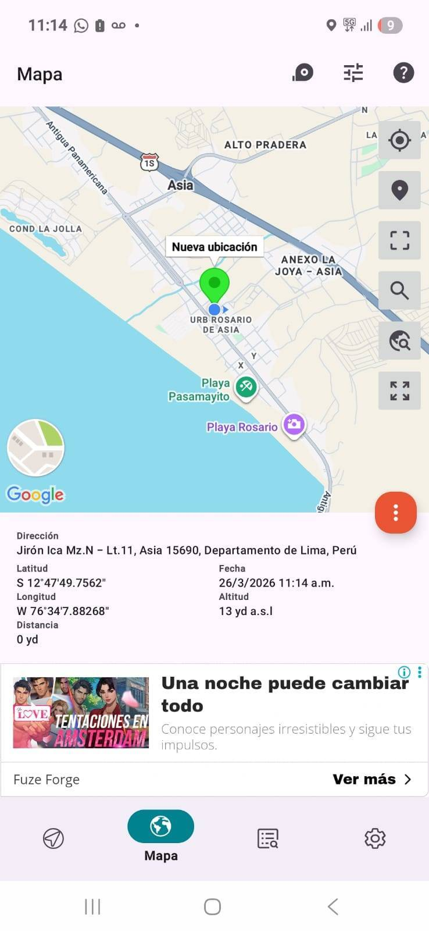

PINTURA Y GALVANIZADO: VERIFICAR EL ESTADO DE LA PINTURA Y GALVANIZADO
ANTES |  | DURANTE |  | DESPUES
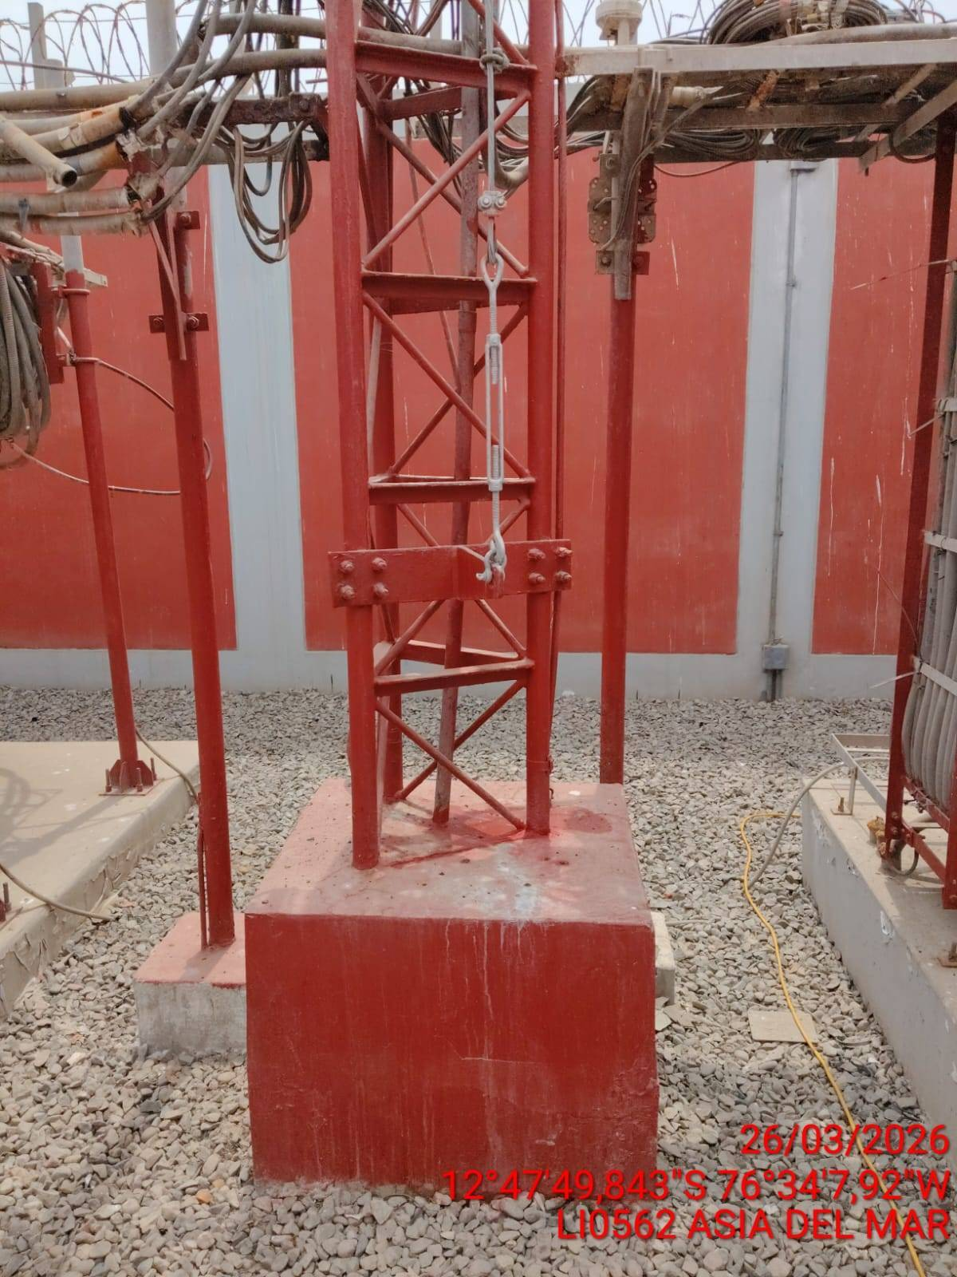 |  | 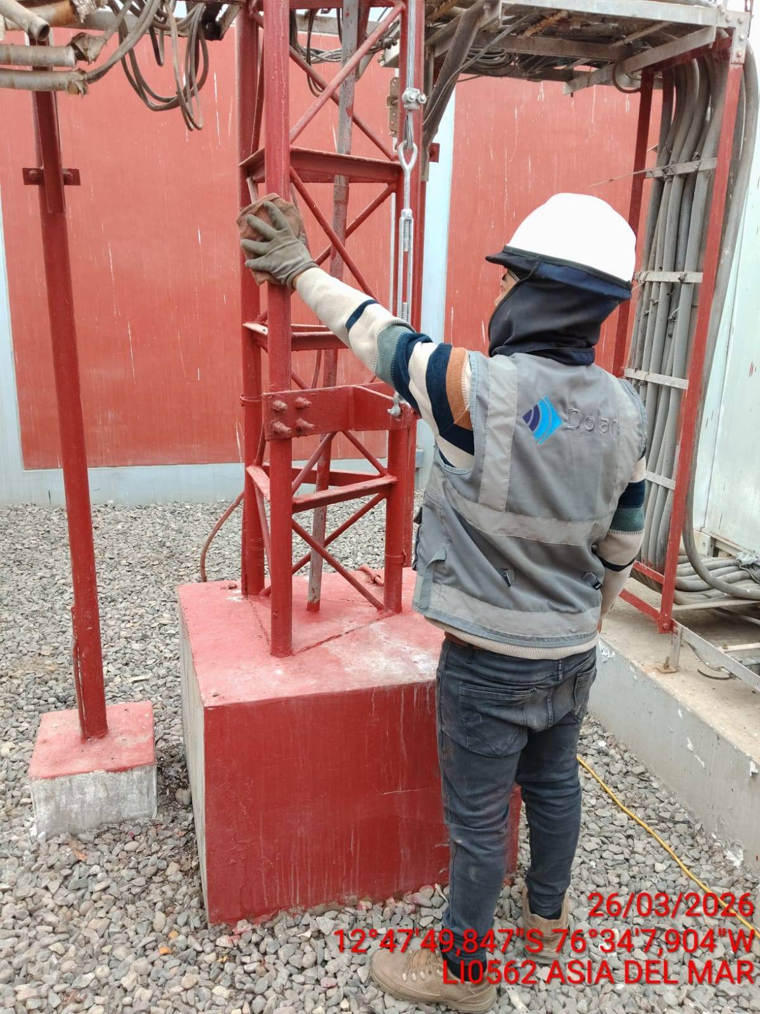 |  | 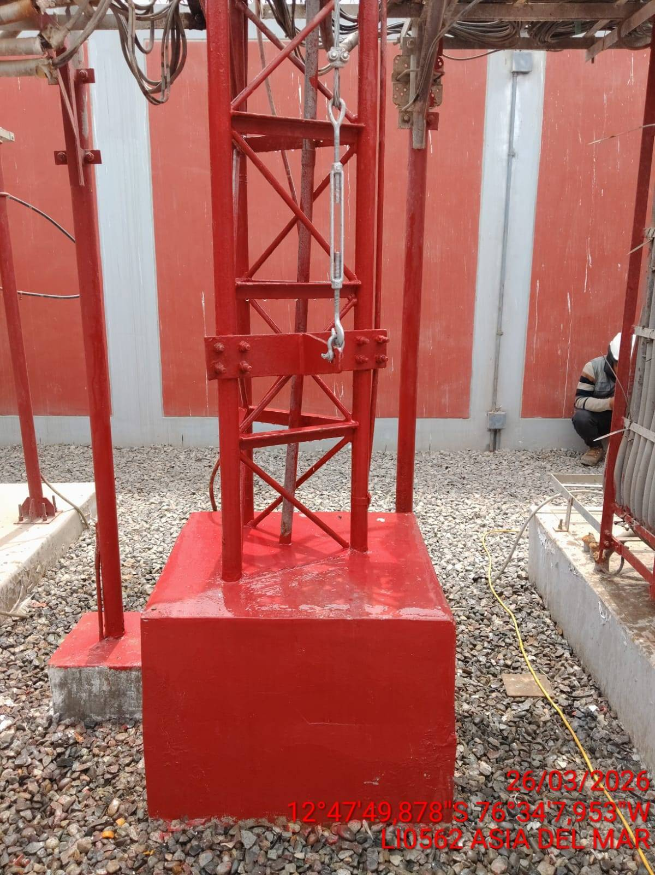

BASES DEL CONCRETO: REVISION DEL ESTADO DE LAS BASES DEL CONCRETO
ANTES |  | DURANTE |  | DESPUES
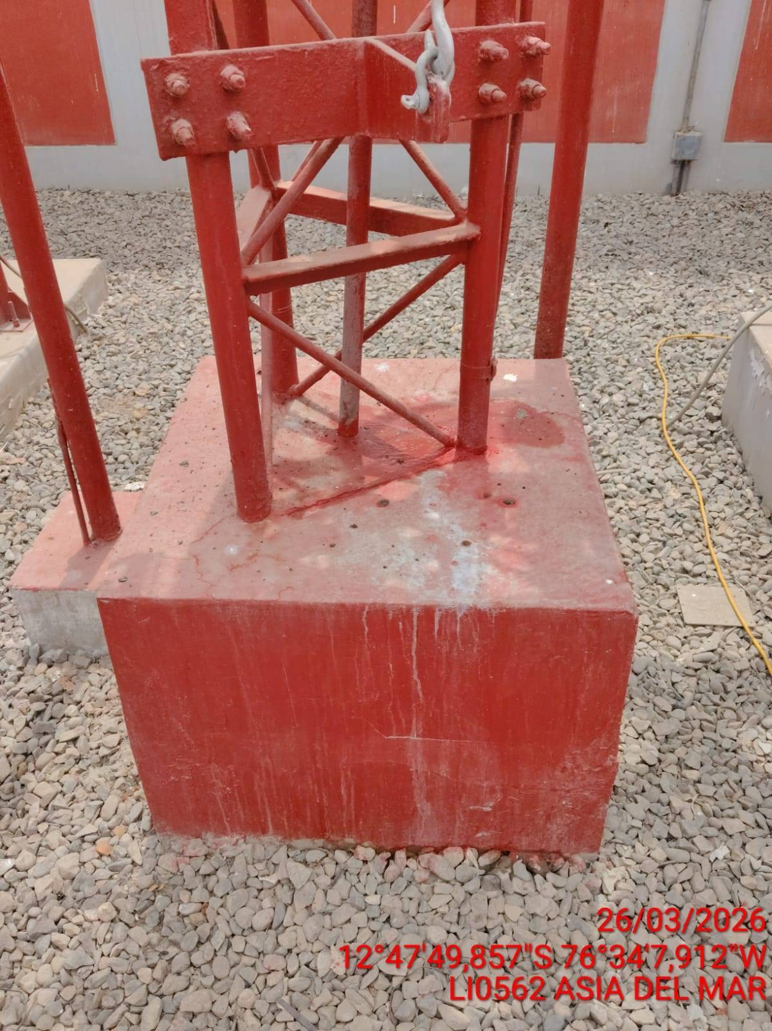 |  | 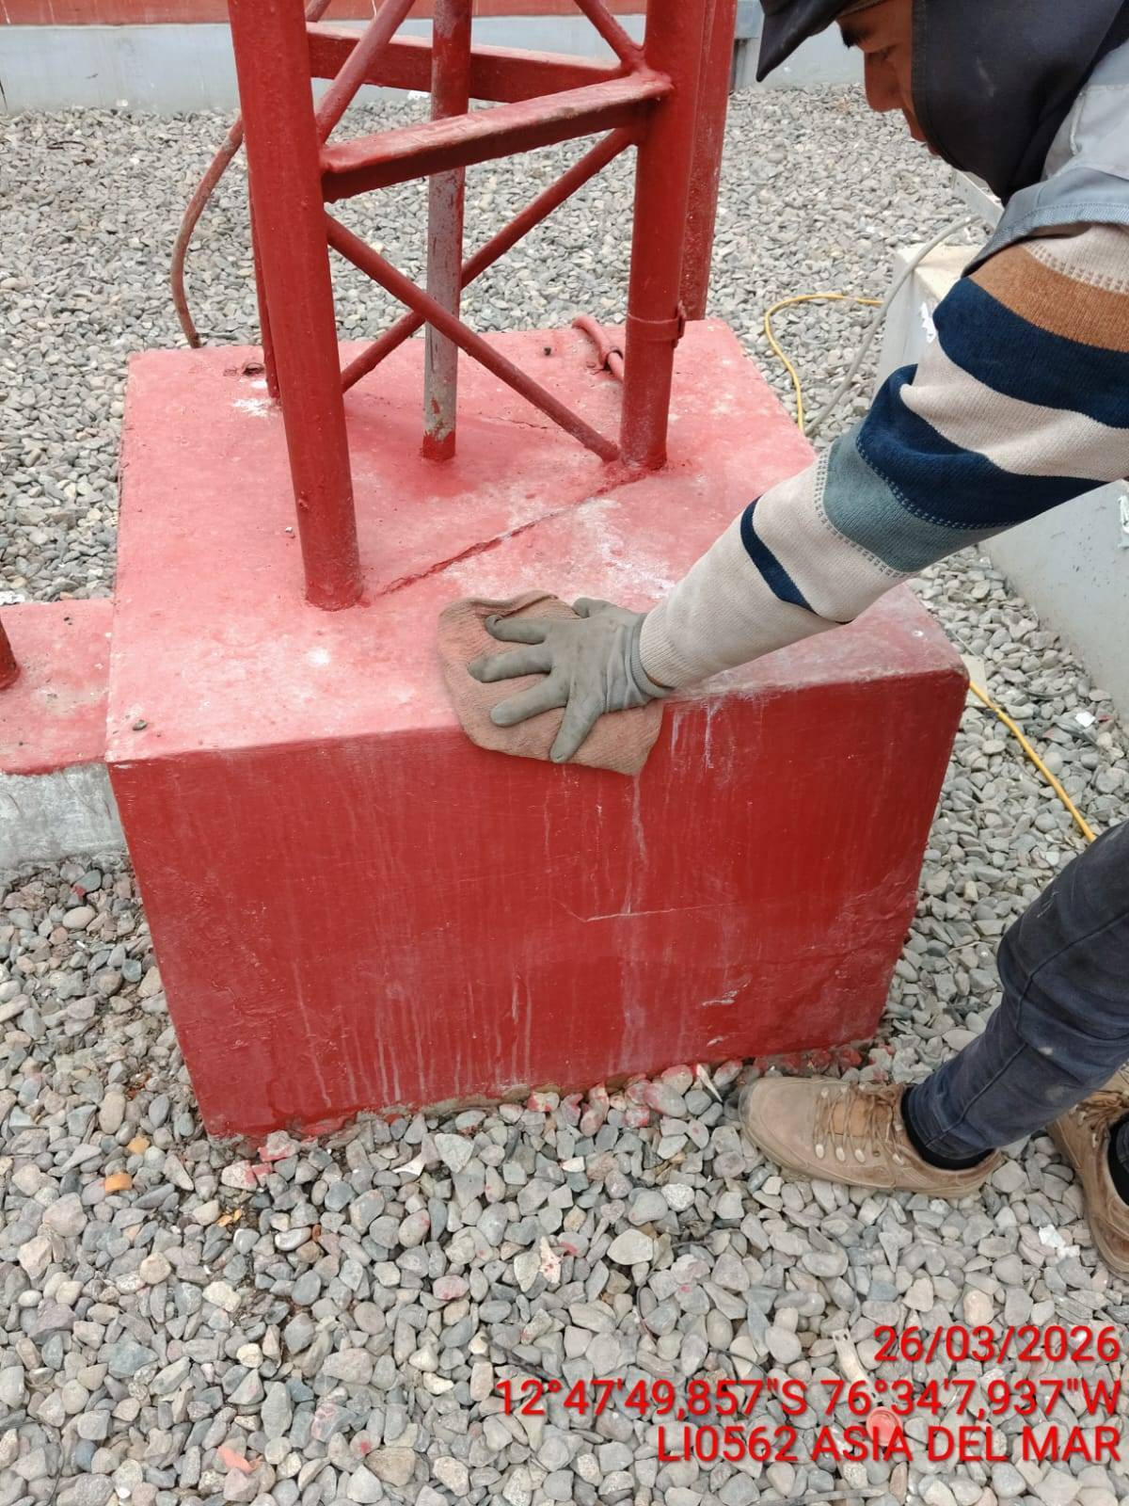 |  | 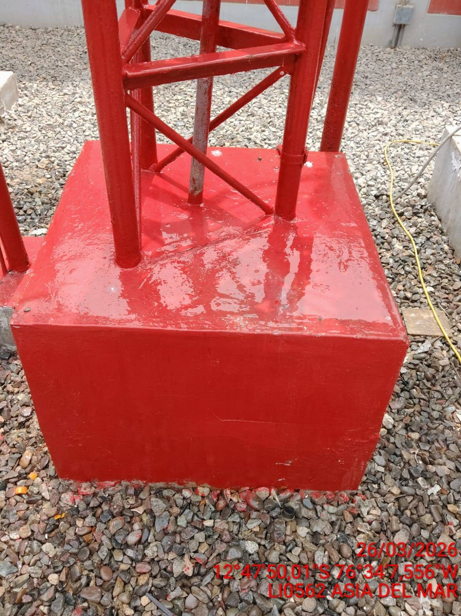

PERFILES Y CUERPOS: REVISION DE LOS PERFILES, CUERPOS
ANTES |  | DURANTE |  | DESPUES
 |  | 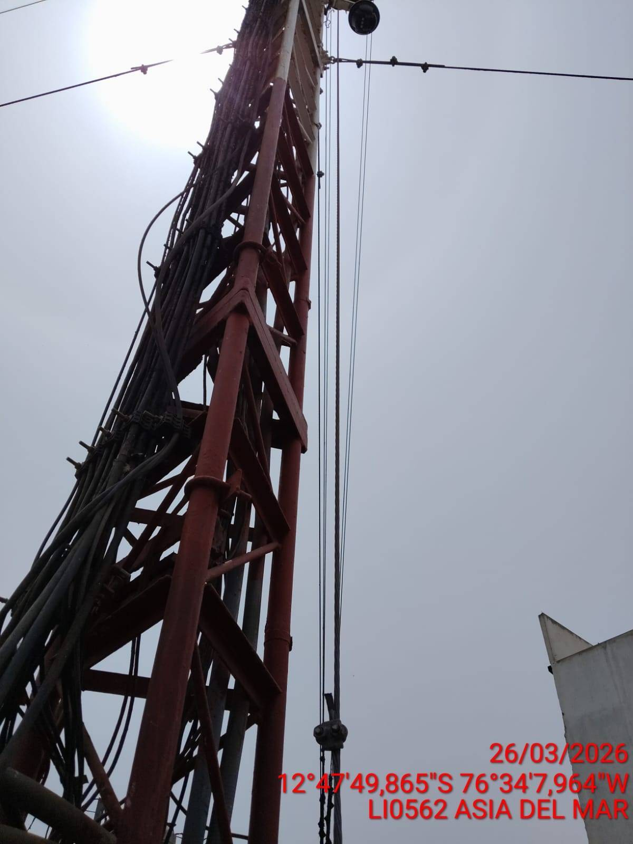 |  | 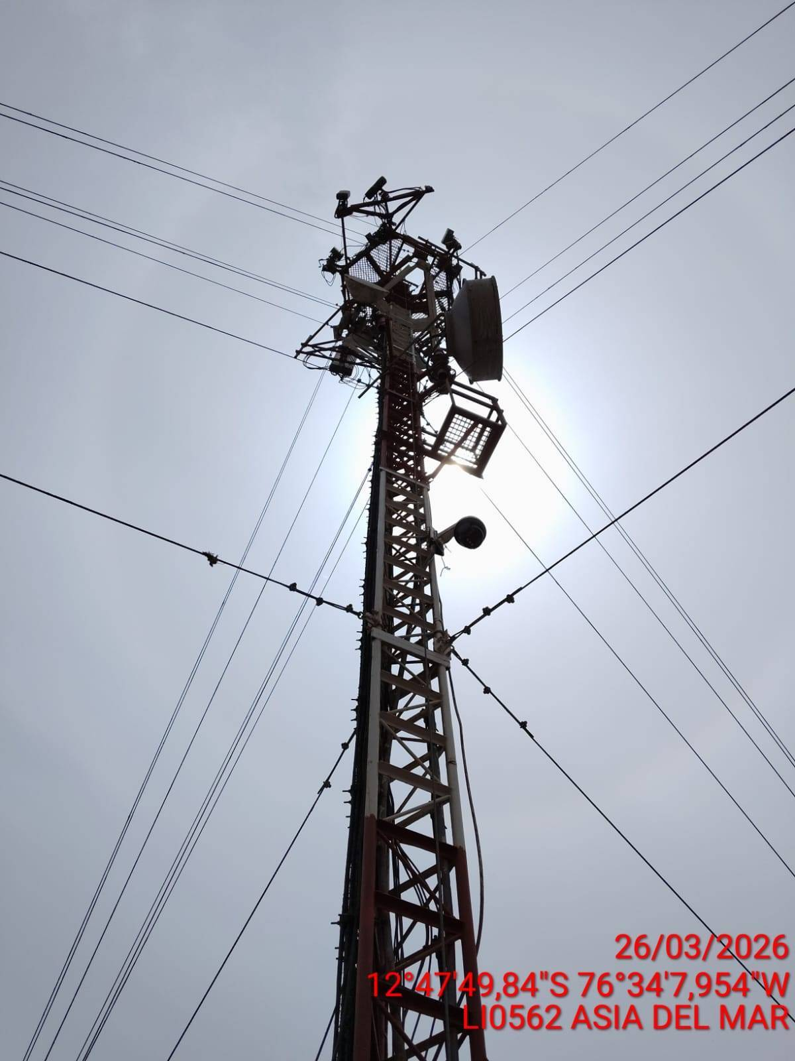

BRIDAS: REVISION DE BRIDAS (MONOPOLO)
ANTES |  | DURANTE |  | DESPUES


ESCALERILLA: REVISION DEL ESTADO DE LAS ESCALERILLAS
ANTES |  | DURANTE |  | DESPUES
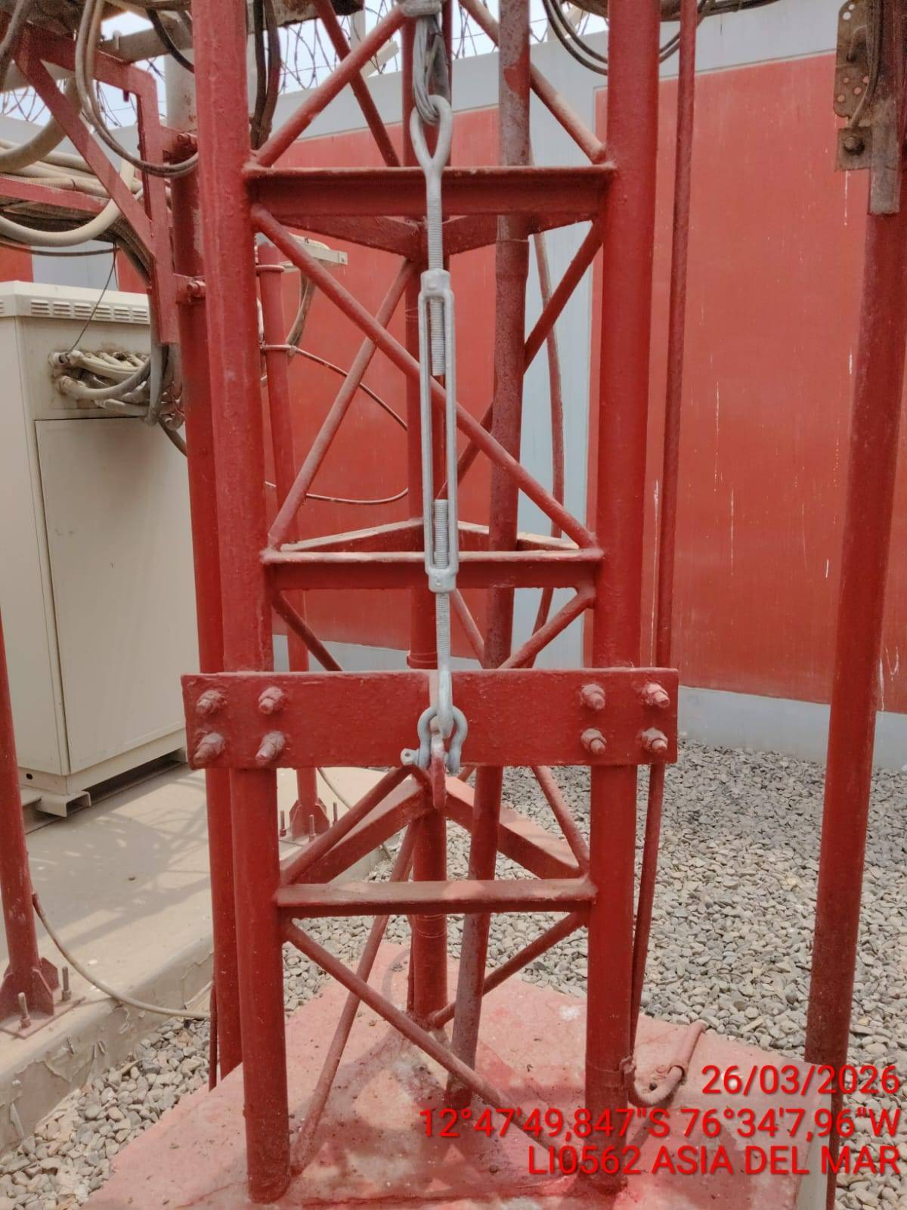 |  | 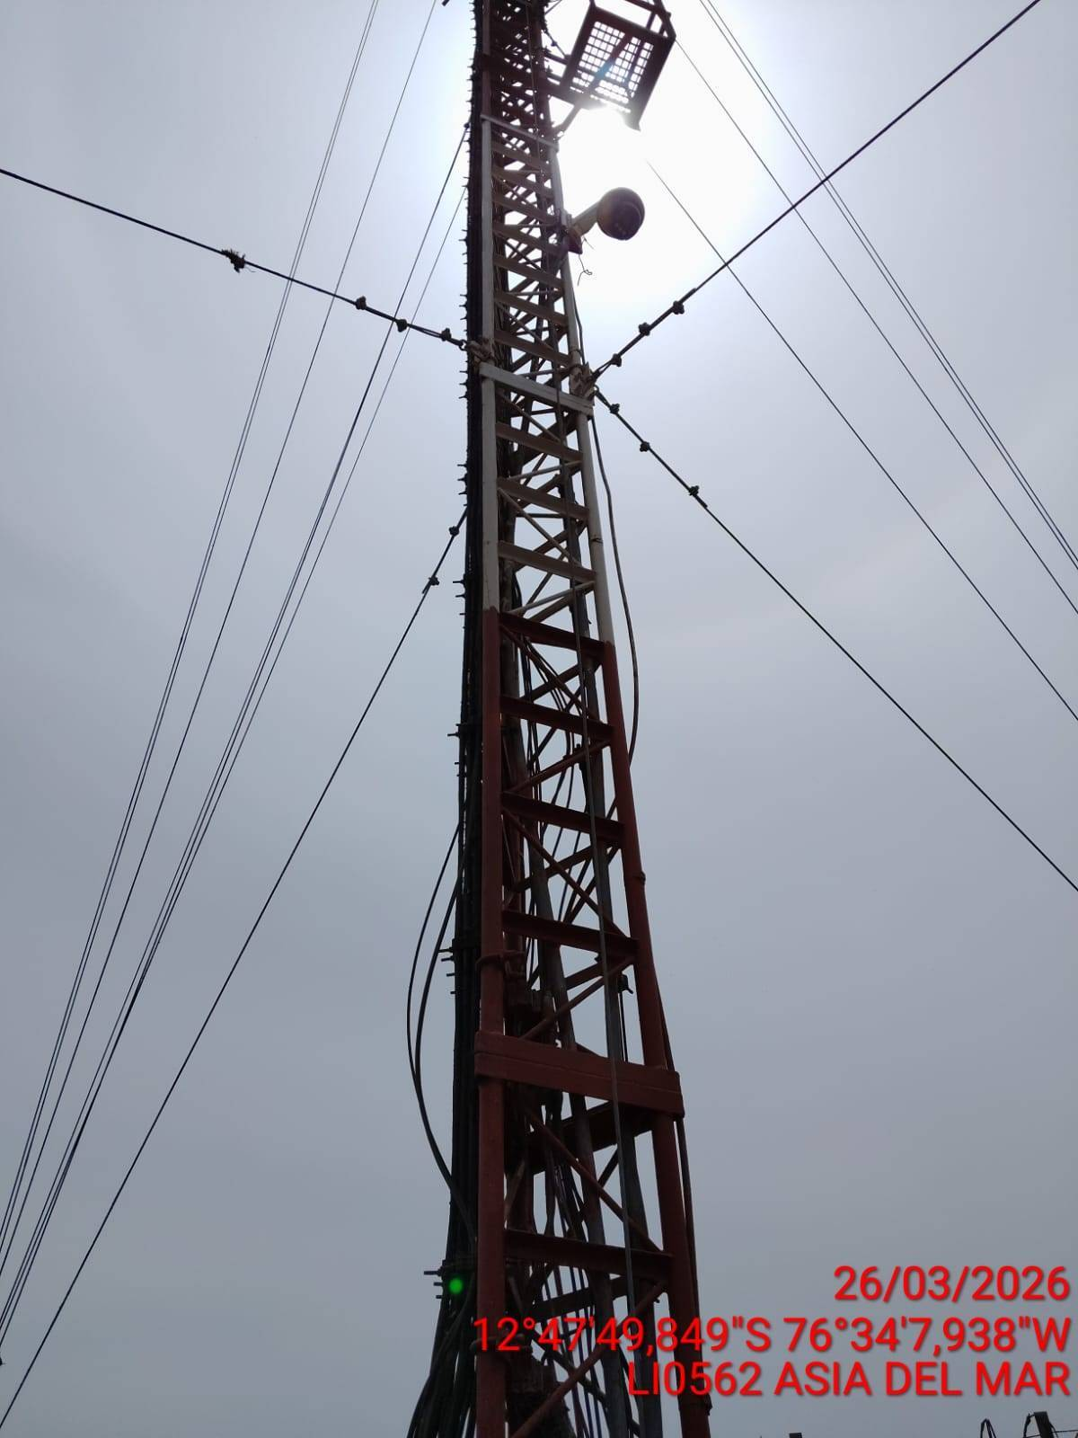 |  | 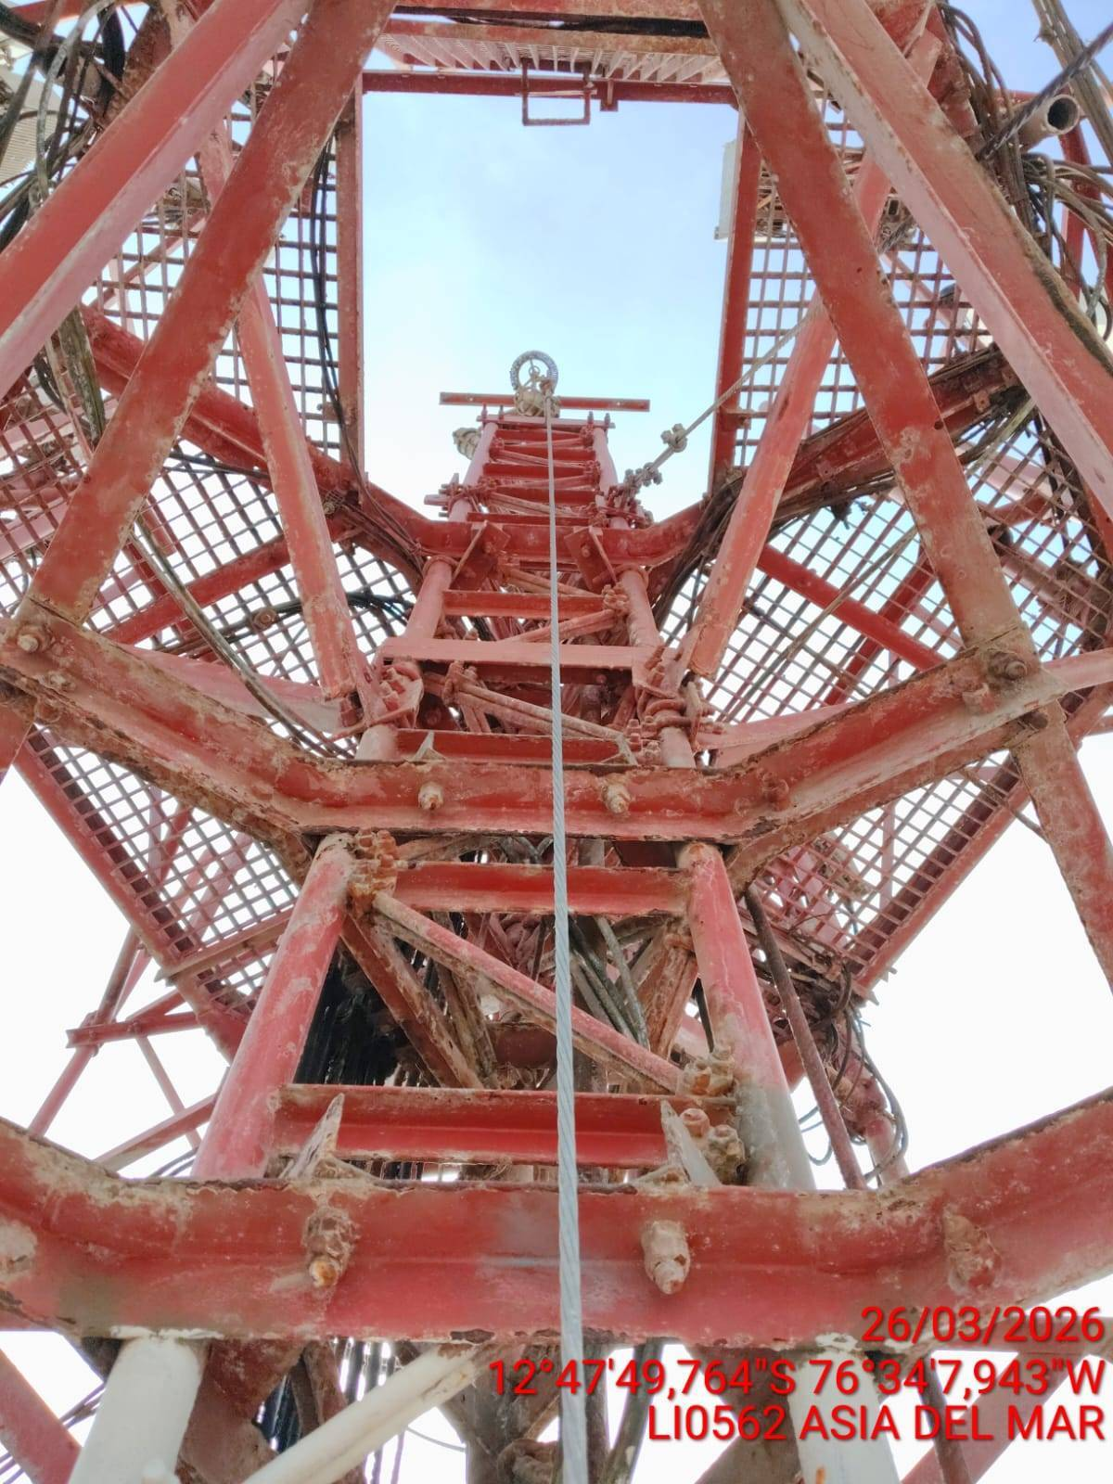

PERNOS Y TUERCAS: REVISION DEL ESTADO DE LOS PERNOS Y LAS TUERCAS
ANTES |  | DURANTE |  | DESPUES
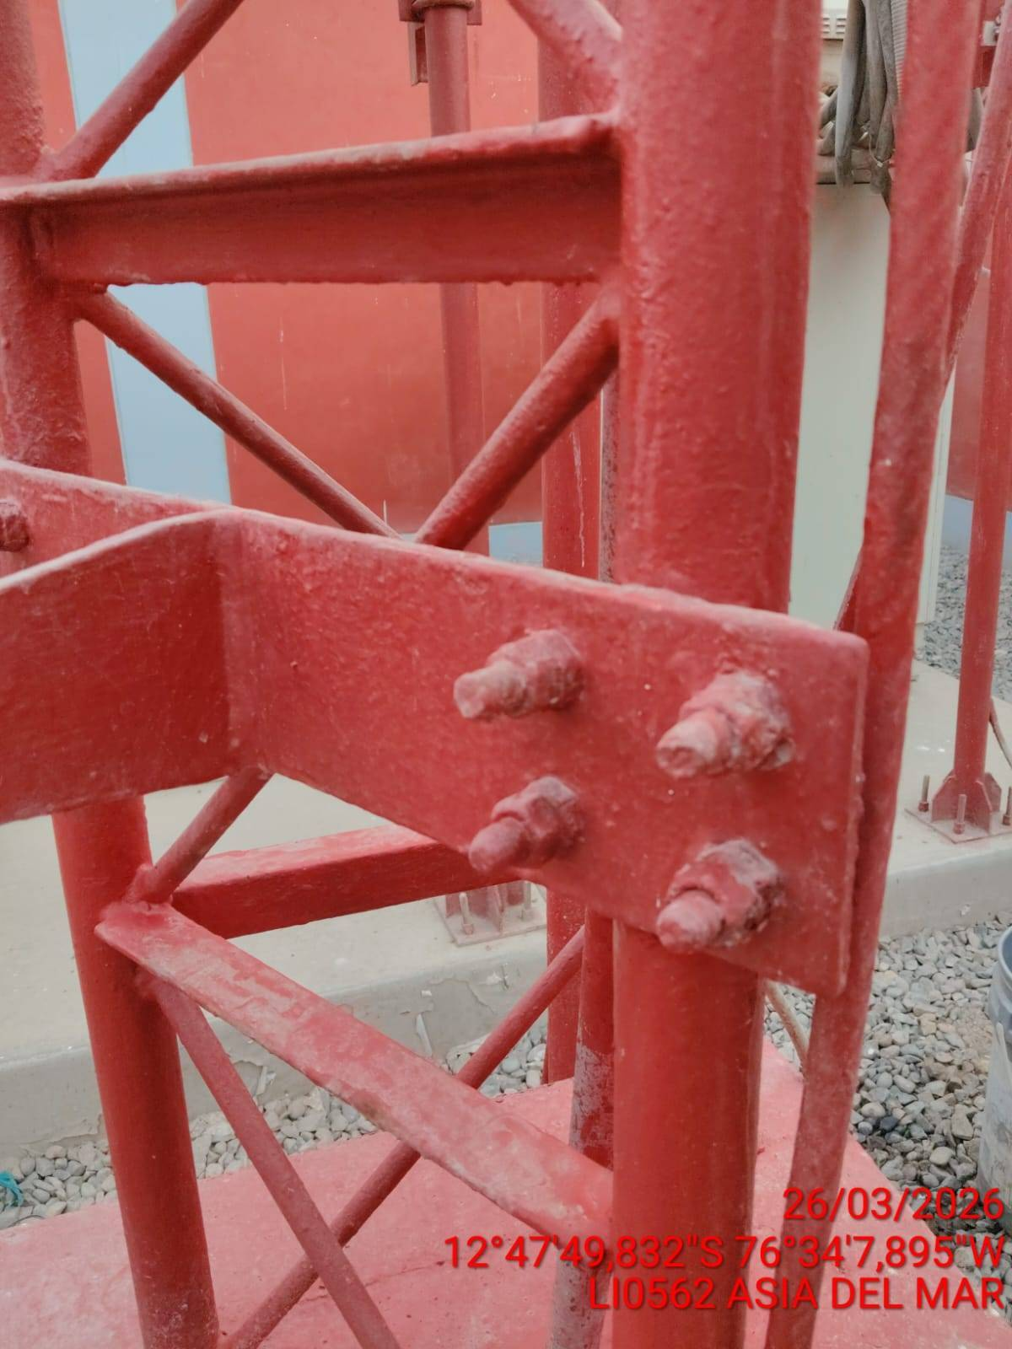 |  | 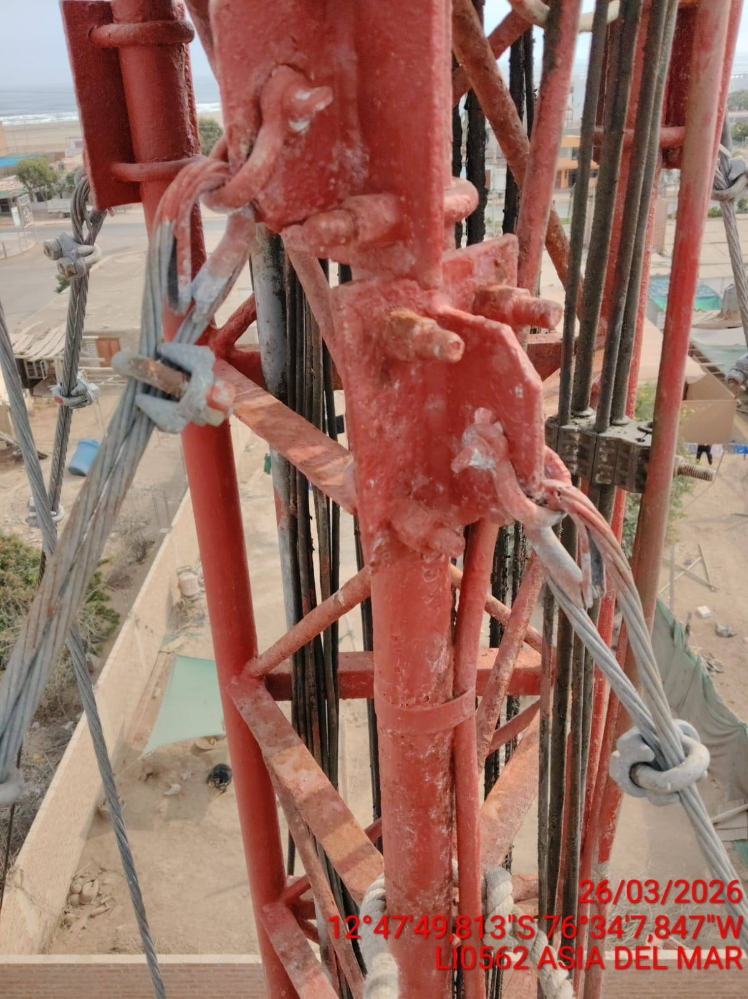 |  | 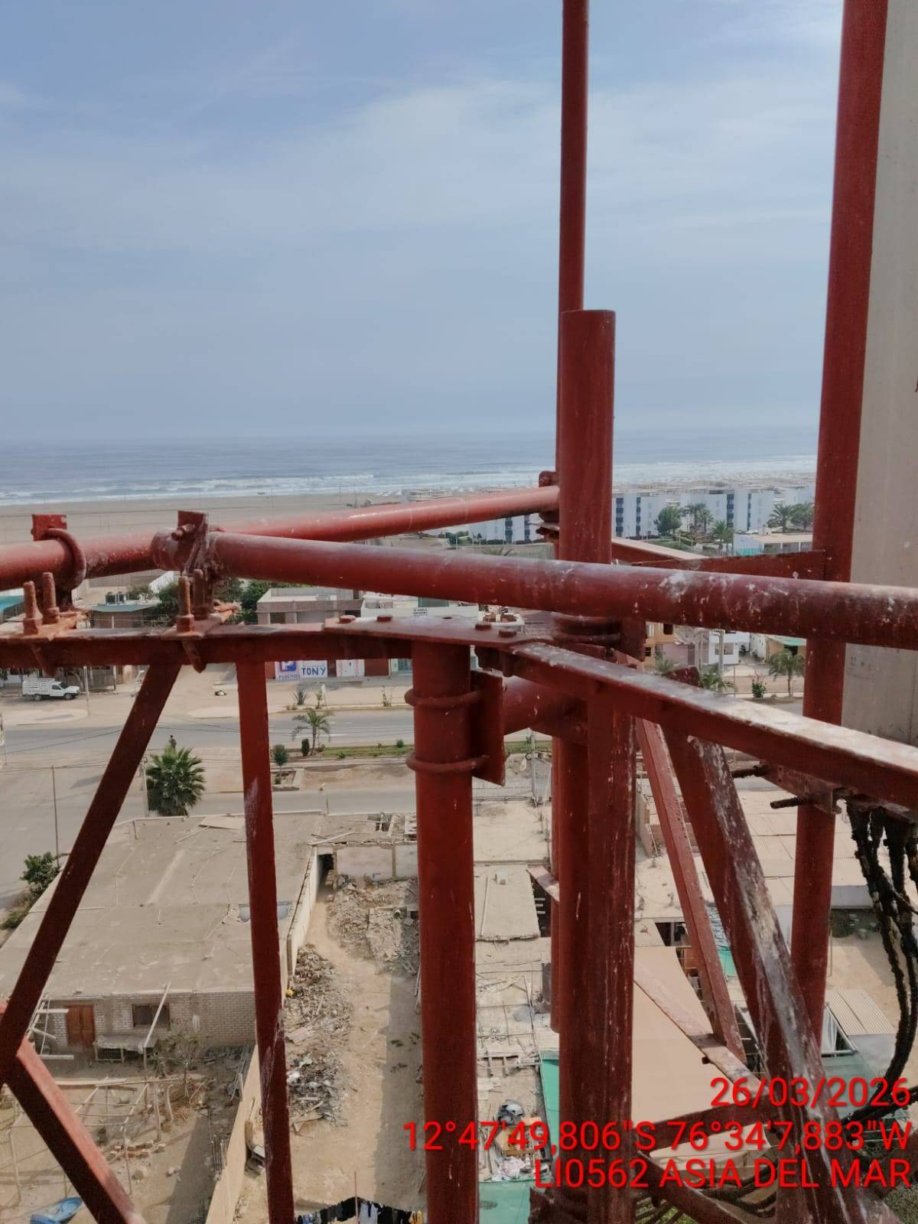

FANALES: REVISION DEL ESTADO DE LOS FANALES
ANTES |  | DURANTE |  | DESPUES

LINEA DE VIDA: REVISION DEL ESTADO DE LA LINEA DE VIDA
ANTES |  | DURANTE |  | DESPUES
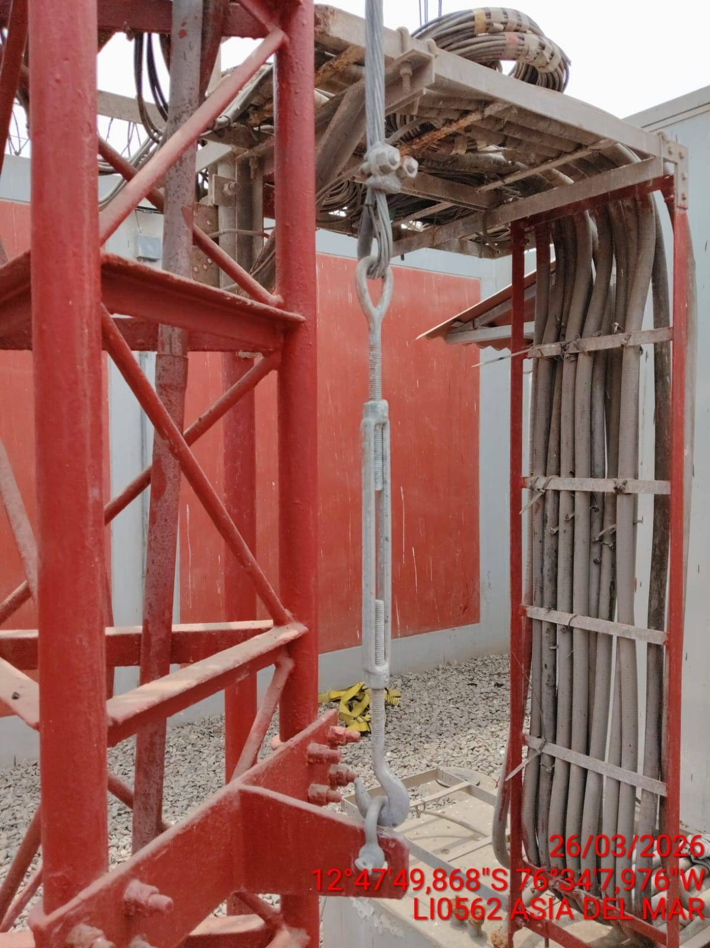 |  | 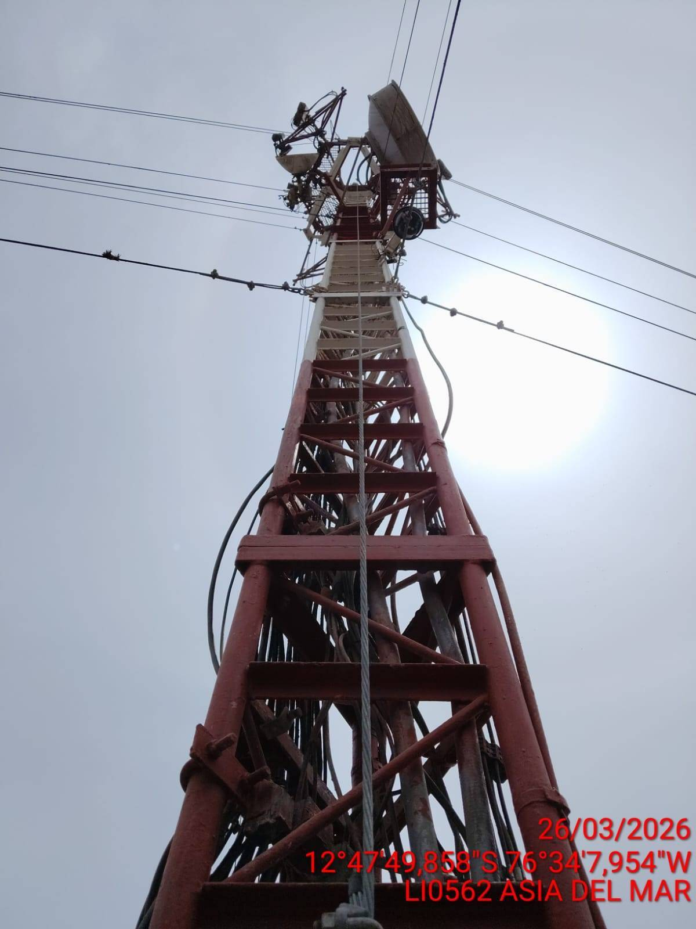 |  | 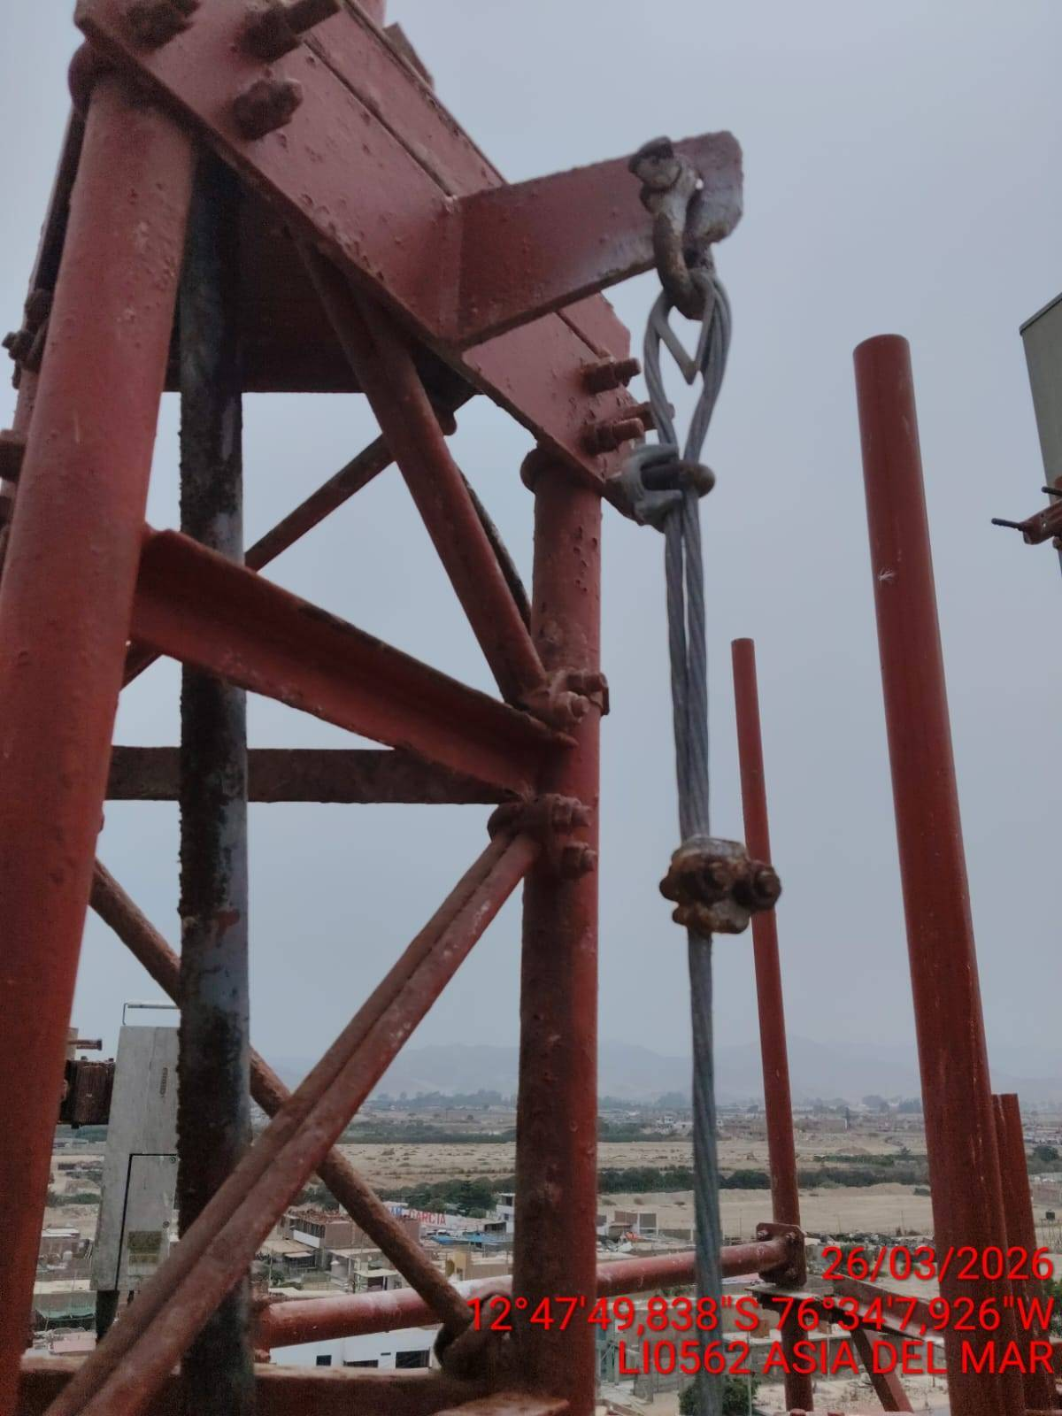

TORRES VENTALA
VIENTOS : REVISION Y AJUSTE DE LOS VIENTOS (TIPO RETENIDA)
ANTES |  | DURANTE |  | DESPUES
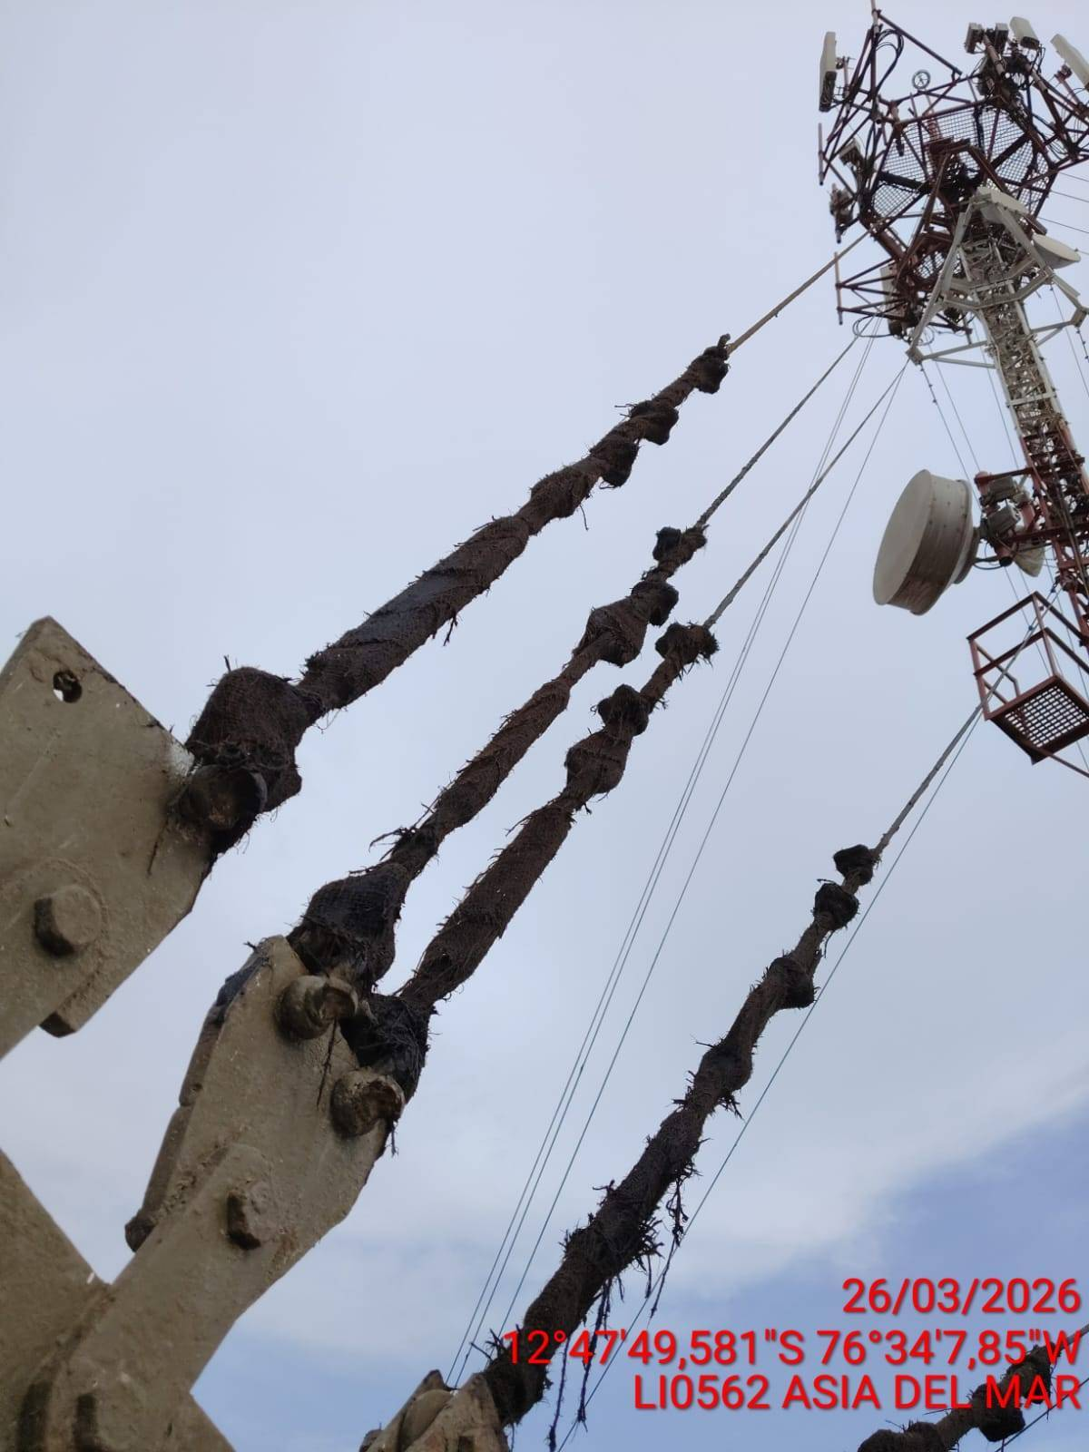 |  | 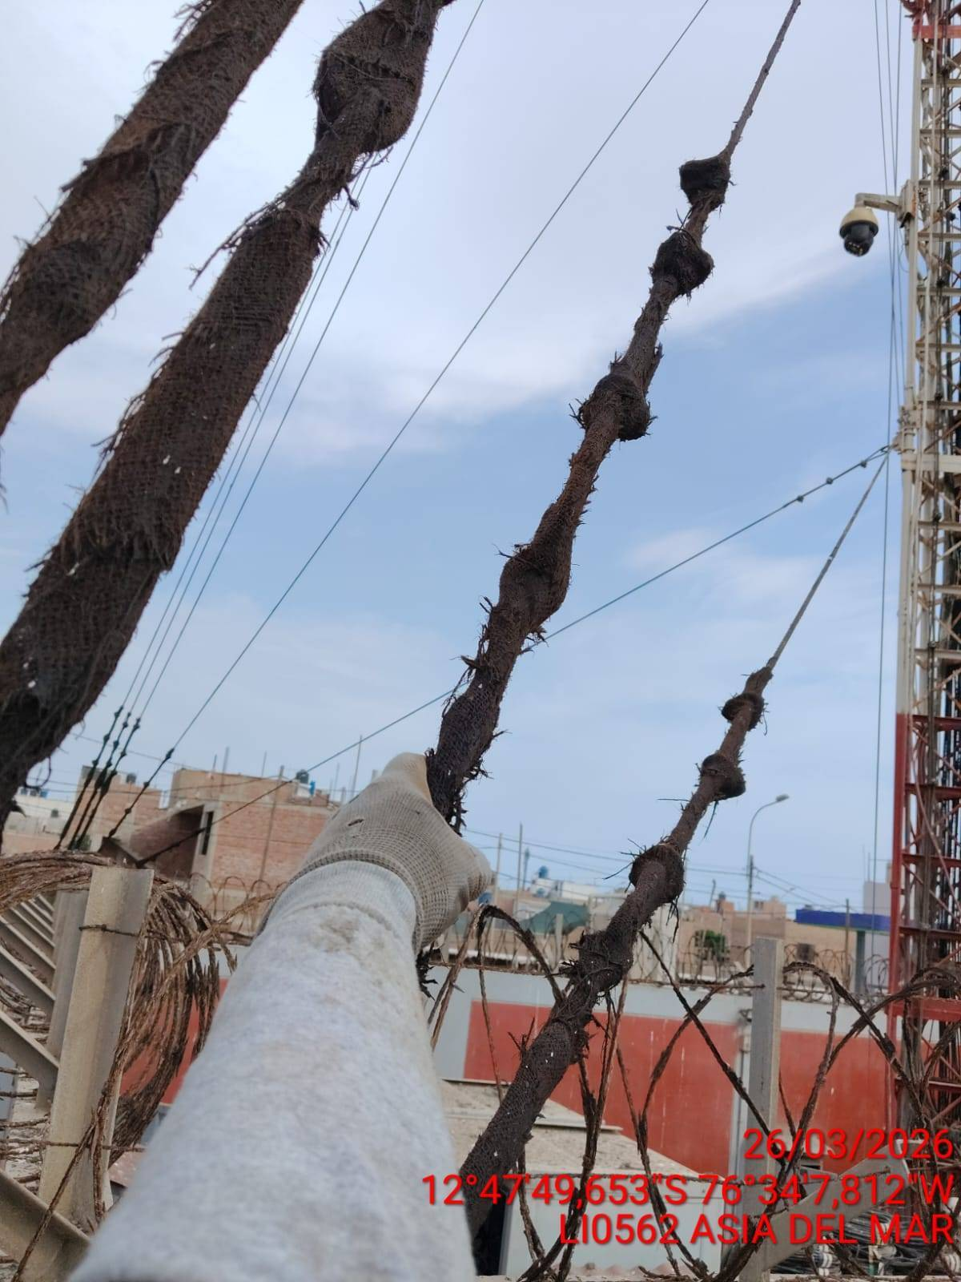 |  | 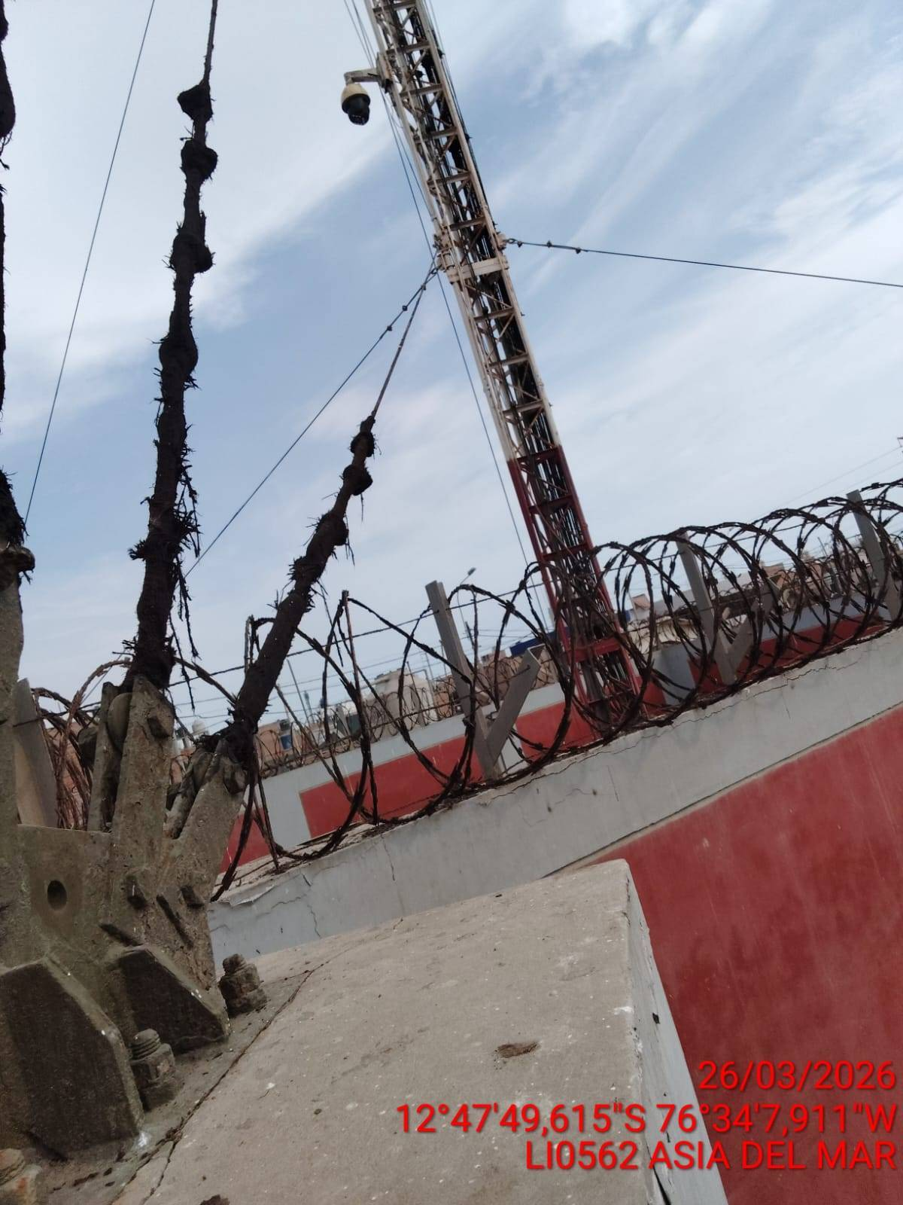

TEMPLADORES: REVISION DEL ESTADO DE LOS TEMPLADORES
ANTES |  | DURANTE |  | DESPUES
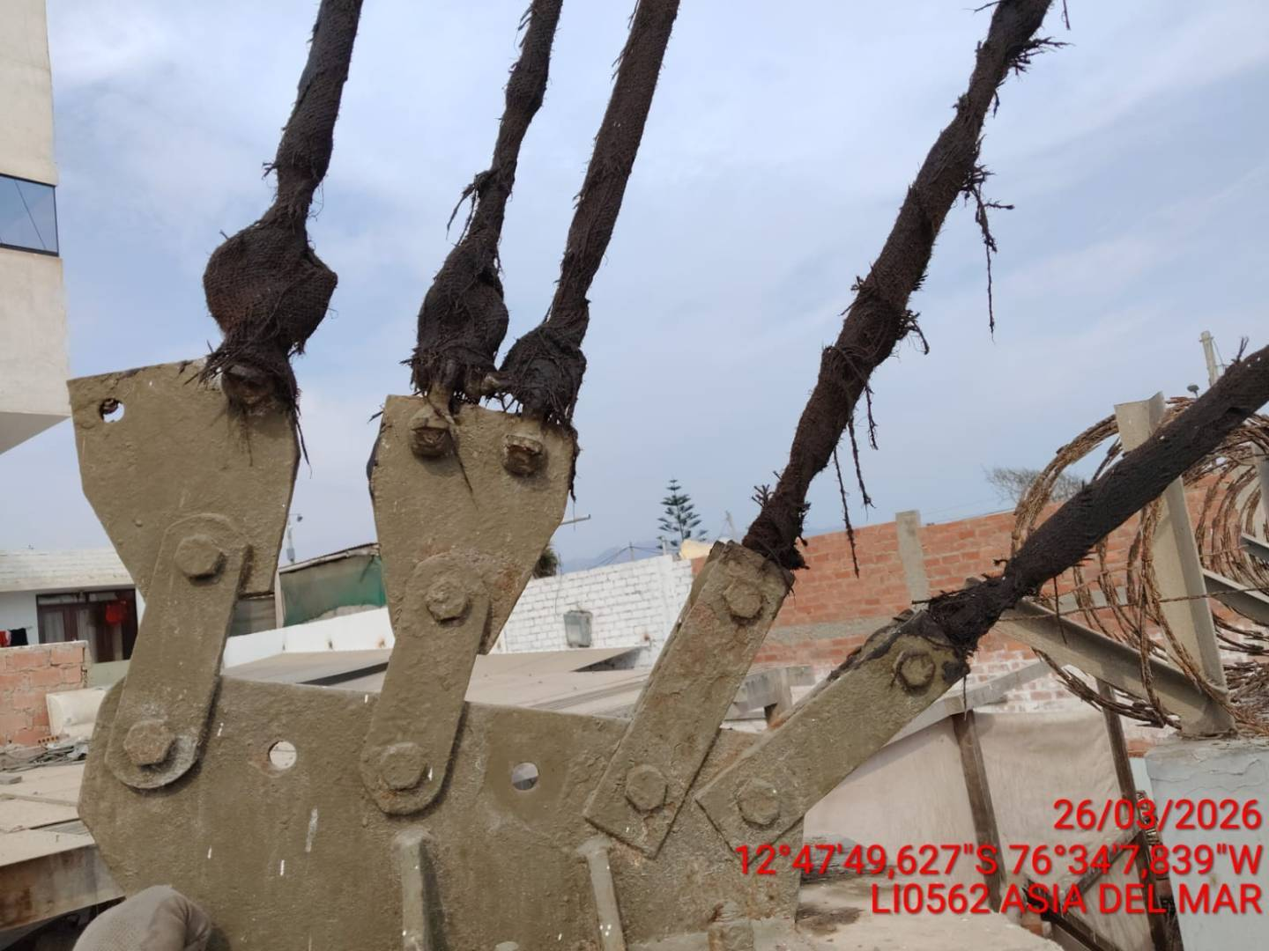 |  | 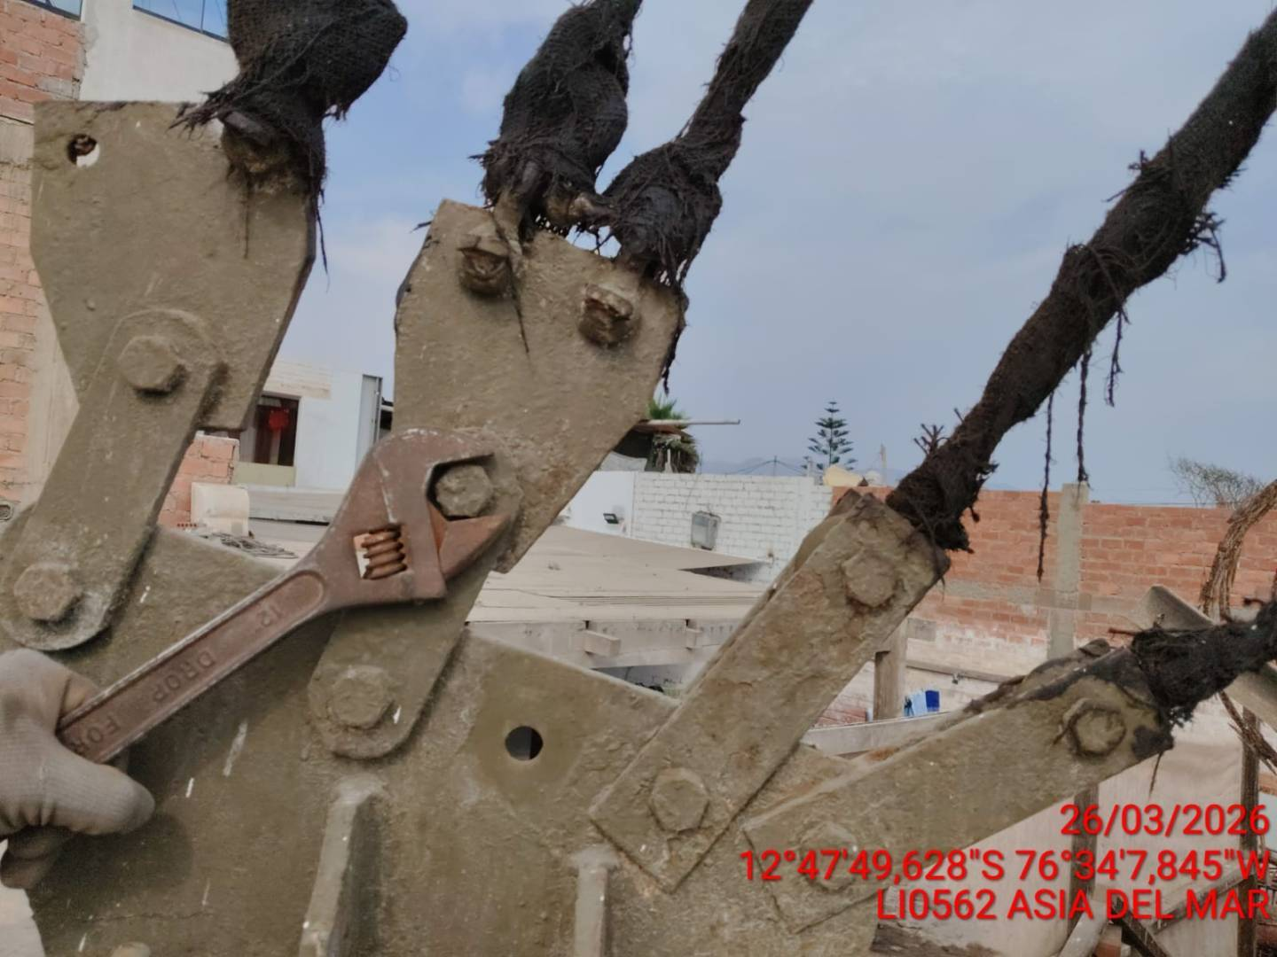 |  | 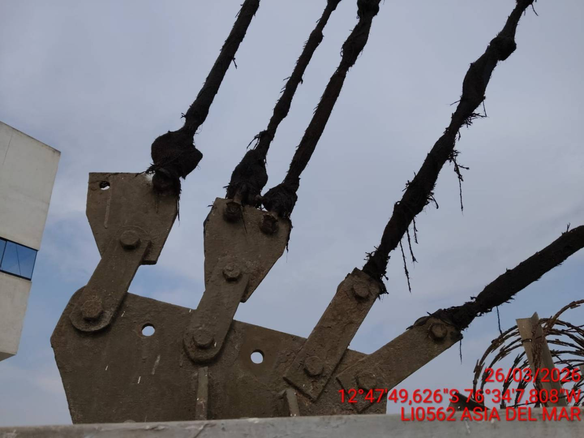

GRAPAS Y GRILLETES: REVISION DEL ESTADO DE LAS GRAPAS Y GRILLETES
ANTES |  | DURANTE |  | DESPUES
 |  | 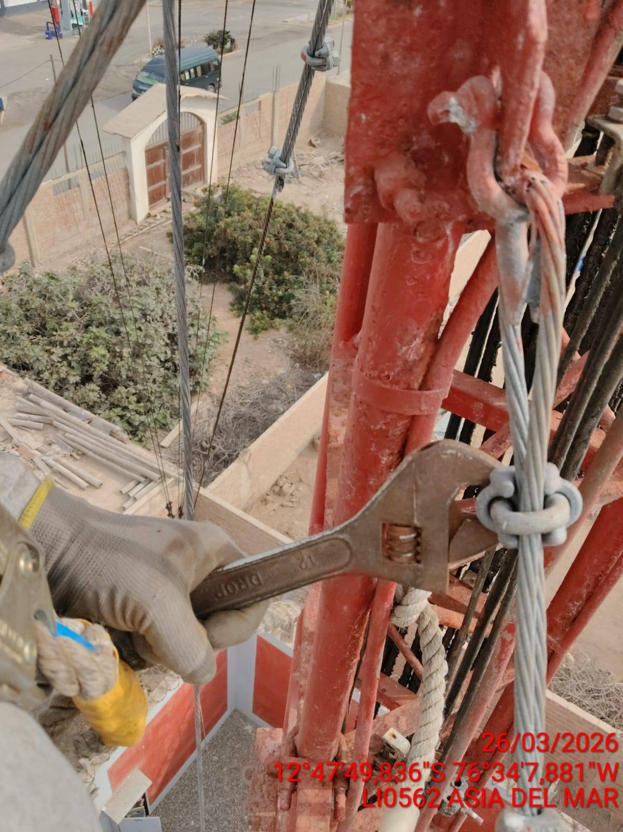

GUARDACABOS: REVISION DEL ESTADO DE LOS GUARDACABOS
ANTES |  | DURANTE |  | DESPUES
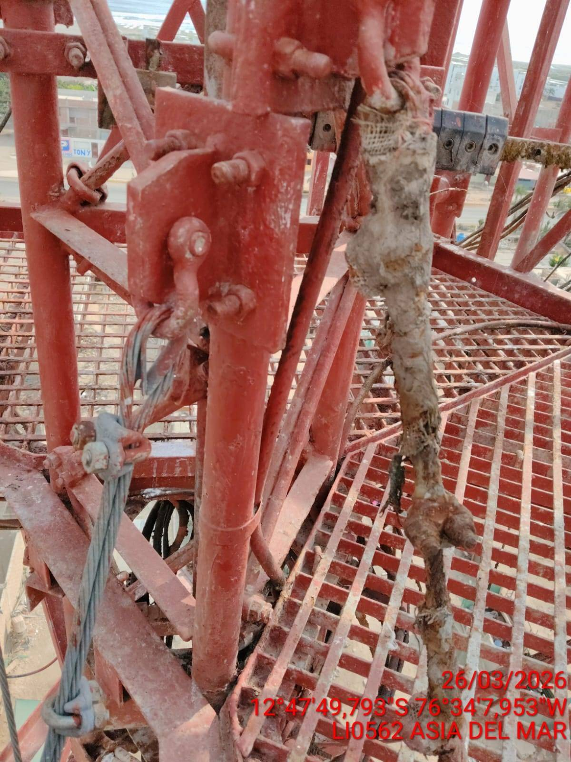 |  | 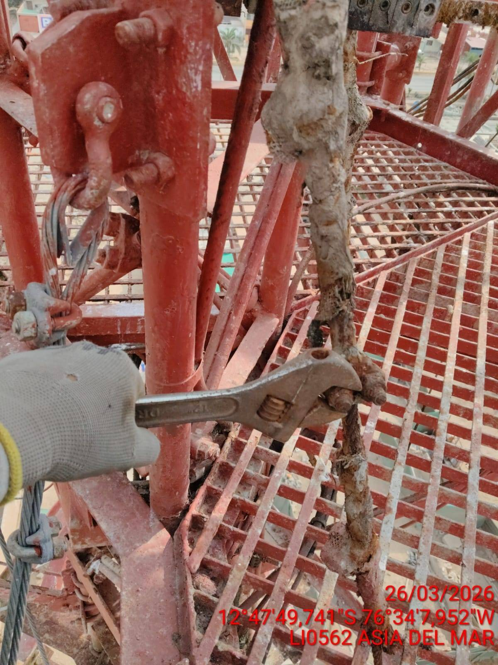 |  | 